상태 업데이트 흐름도
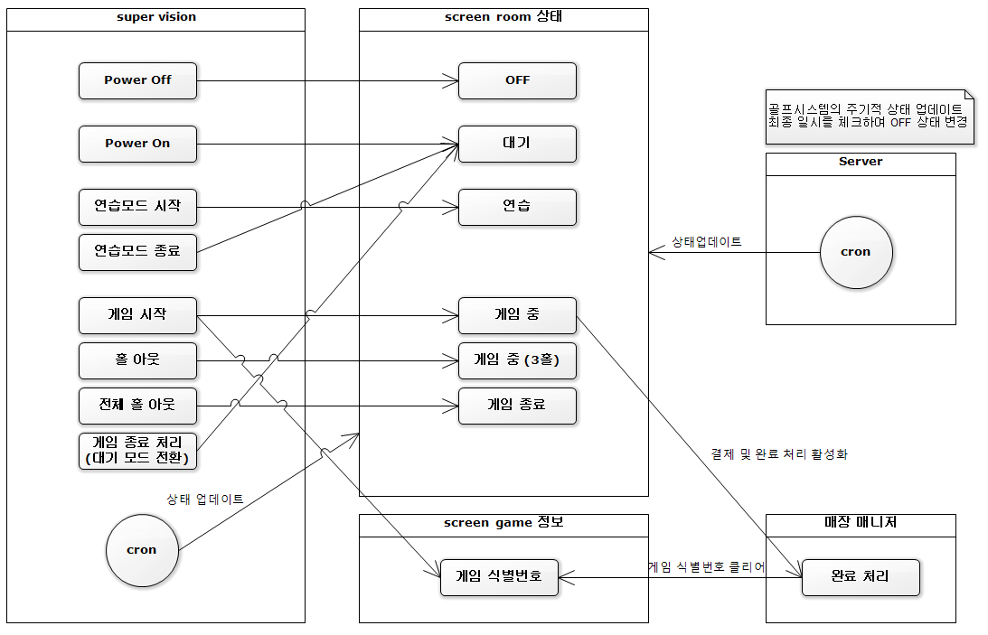

플랫폼 RestAPI 공통
플랫폼 REST API 공통

1. Rest API Base Url
■ Develop | http://gnc-service.ezensys.com:8080/api
■ Service | http://api.gncgolf.com:8080/api

2. Request 공통 정보
■ Request Header
property | Content
Accept | application/json
Authorization | N/A
Content-Type | application/json; charset=UTF8

■ Request Params 구분
property | Content
path | path variable ex) /v1/gw_request_exec/{request_id} path : request_id
param | url params ex) /v1/test?a=b&c=d param : a=b&c=d
body | request body Request Method(POST,PUT) 경우 해당 Content-Type은 상세명세 참조(ex: application/json)

3. Response 공통 정보
■ Response Header
property | Content
Status Code | 200
Content-Type | application/json; charset=UTF8
Content-Length | content length

■ Response Body
property | Content
payload | 데이터
status | 상태 정보
code | 상태 코드
message | 상태 내용
error | 오류 정보
what | 오류 코드
means | 오류 내용
when | 오류 발생 일시
causes | 오류 원인

■ Response Body Example
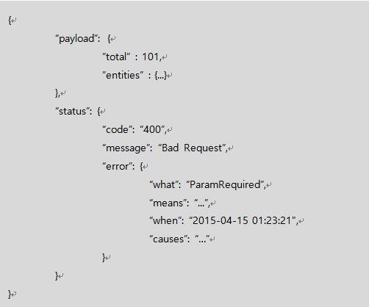

■ Response 상태 코드
Status Code | Message
200 | OK
400 | Bad Request
401 | Unauthorized
403 | Forbidden
404 | Not Found
500 | Internal Server Error
501 | Not Implemented
502 | Bad Gateway
503 | Service Unavailable
504 | Gateway Timeout

■ Response 오류 코드
Error Code | Message | Status
UnexpectedError | 예상치 못한 오류가 발생했습니다 | 500
ParamRequired | 필수 입력 매개 변수가 없습니다. | 400
ParamInvalidate | 매개 변수 값이 유효하지 않습니다 | 400

